ALO.1
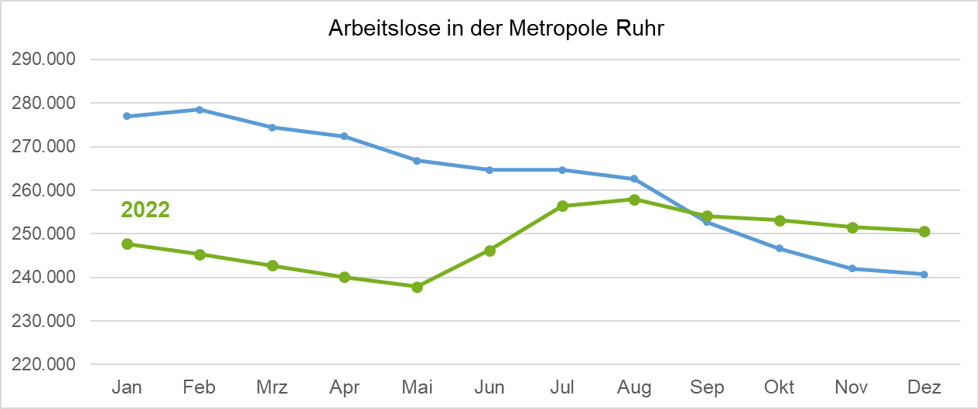
ALO.1 | Arbeitslose in der Metropole Ruhr
 | Überblick
 | Stand: 03.01.2023

 | Arbeitslosenquoten insgesamt |  |  | Arbeitslose | Veränderung gegenüber
 | Dec-22 | Nov-22 | Dec-21 | Dec-22 | Nov-22 |  | Dec-21
 | % | % | % | absolut | absolut | % | absolut | %

Metropole Ruhr | 9.3 | 9.3 | 8.9 | 250,665 | -865 | -0.3 | 9,961 | 4.1
NRW | 6.9 | 6.9 | 6.7 | 675,038 | -344 | -0.1 | 23,672 | 3.6
NRW ohne Metropole Ruhr | 6.0 | 6.0 | 5.8 | 424,373 | 521 | 0.1 | 13,711 | 3.3

Quelle: Bundesagentur für Arbeit
Bearbeitung: Regionalstatistik Ruhr.

